상품제안서
[라미] 룩스 수성펜 | 상품코드: F26495

 |  |  |  |  |  |  | 02-412-0044 | www.easy1.co.kr
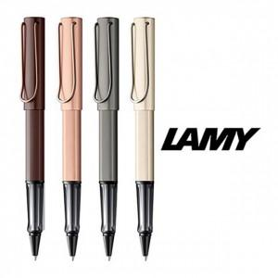

【상세/제작정보】 | 기본수량 미만 인쇄비 추가. 포장 별도문의.

【인쇄/포장옵션】 | 레이저 / 포장불가능

【공급단가】 | 수량 | 30~ | 60~ | 150~ | 300~ | 500~
*VAT별도 | 단가 | 50,560원 | 49,750원 | 48,540원 | 47,320원 | 46,510원

【상품 URL】 | https://dev.easy1.co.kr:443/src/goods_detail.php?gdno=26495

